상품제안서
프롬비 프리미엄 UV-C LAMP 무선 가정용 칫솔살균기 | 상품코드: F23813

 |  |  |  |  |  |  | 02-412-0044 | www.easy1.co.kr
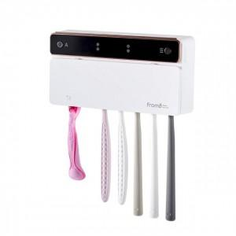 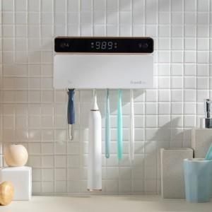 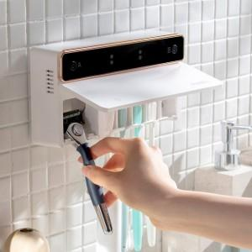

【상세/제작정보】

【인쇄/포장옵션】 | 레이저, 풀칼라 / 포장지포장

【공급단가】 | 수량 | 50~ | 100~ | 300~ | 500~ | 1,000~
*VAT별도 | 단가 | 33,720원 | 32,520원 | 31,310원 | 30,110원 | 28,900원

【상품 URL】 | http://www.easy1.co.kr/src/goods_detail.php?gdno=23813

